Sheet1
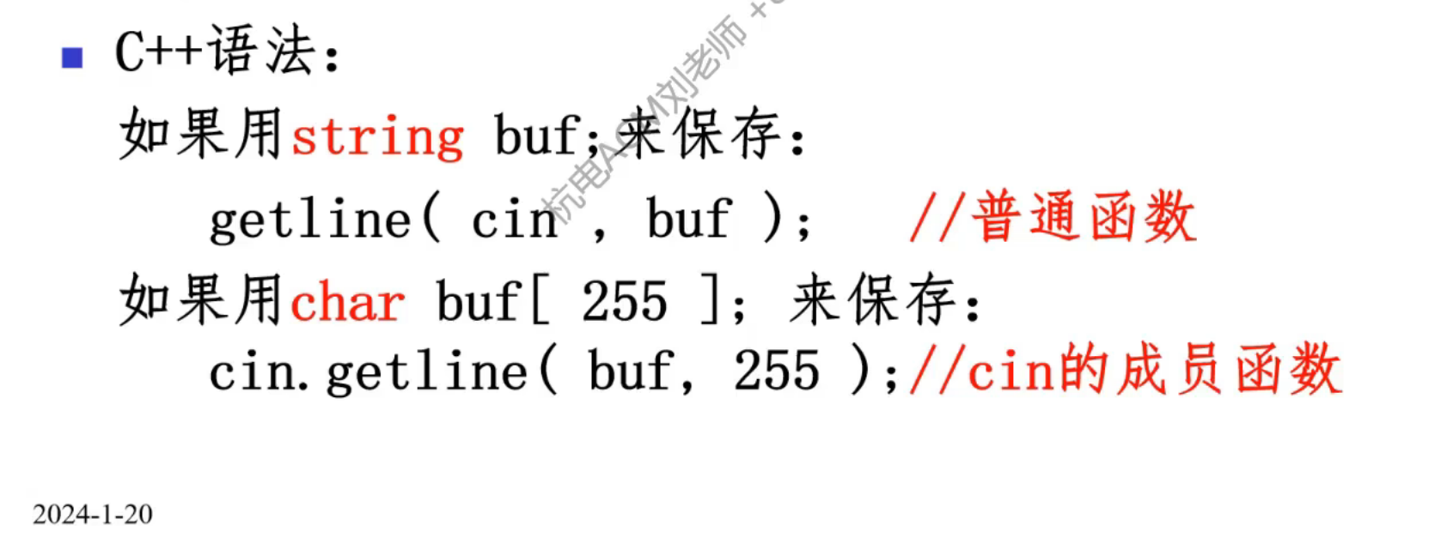
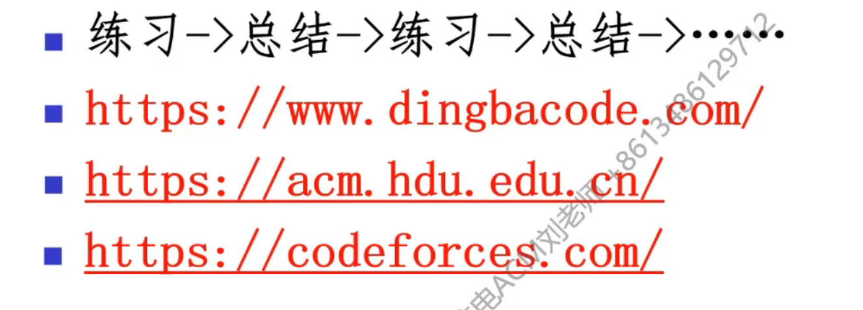
c++程序基础结构
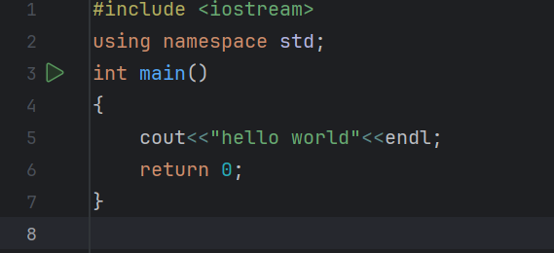 |  |  |  |  | 预处理指令 | 为代码编译准备

 |  |  |  |  | 主函数程序入口 | 程序执行开始
 |  |  |  |  | 逻辑代码（具体功能代码） 每一行需要;做结尾

cout：对外输出
endl：输出一个换行
return 0：返回值语句（固定写法）
注释

cout函数

常量

字面常量：

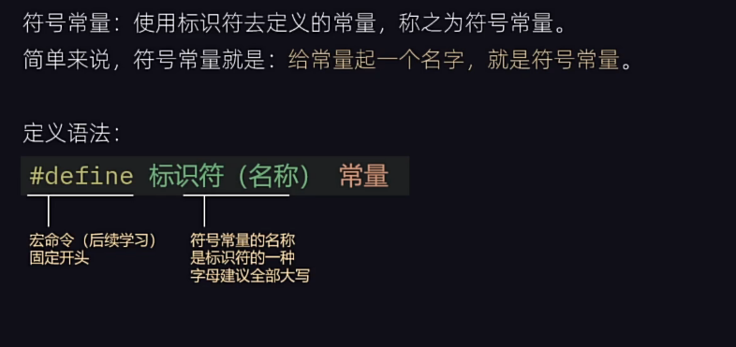
符号常量

 | 符号常量定义在代码头部
变量

变量定义

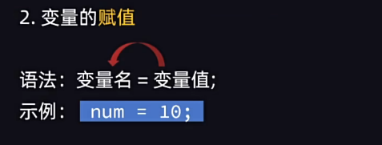

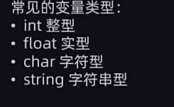
变量类型

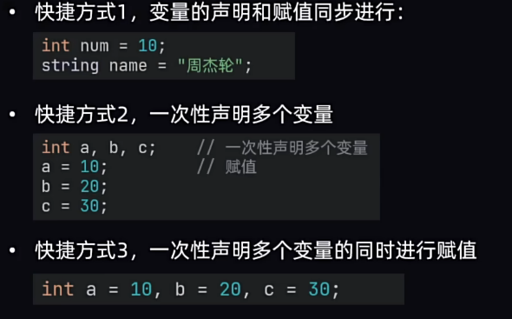
变量快速定义

 | 多个变量之间用,隔开
标识符

标识符定义

标识符命名限制 | 1.只允许数字，字母，下划线，的组合 |  |  | 与python中相同
 | 2.数字不可开头
 | 3.不可使用关键字 |  | 关键字：函数名等

标识符命名规范

通用规范要求
 | 1.见名知意

 | 2.下划线命名法

 | 3.小驼峰法

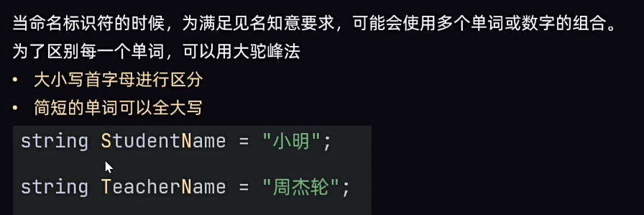
 | 4.大驼峰法

数据类型

整型

 | sizeof()函数，用法： sizeof(数据)，得到数据所占用的字节
无符号数字和 有符号数字

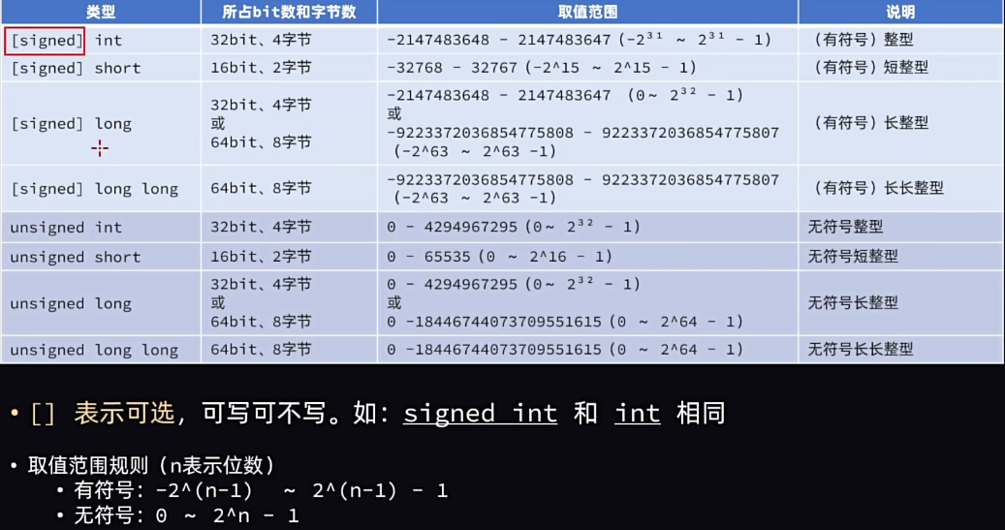

 | 无符号快捷写法 | u_=unsigned

实型

c++中读入一行字符串

